גיליון1
כותרת התקלה | תיאור התקלה | צעדים לשיחזור | תוצאה רצויה | תוצאה בפועל | רמת חומרה | שם הבודק
לחיצה על כתובת בית העסק לא מובילה לדף מתאים | בדף מתנה מופיעה כתובת מילולית של בית העסק, עמידה עם העכבר על הכתובת המילולית משנה את סמן העכבר אך לחיצה אינה מובילה לדף אחר | 1. היכנס לדף הבית 2. בחר קטגוריה 3. בחר מתנה 4. עמוד עם העכבר על הכתובת המילולית של המתנה 5. לחץ עם הכפתור הימני של העכבר על הכתובת המילולית | הפניה לעמוד אחר ובו מפה המציגה את אזור בית העסק | סמן העכבר משתנה מחץ לכף יד אך לחיצה על העכבר לא מבצעת הפניה | נמוכה | עופר
טקסט סכום המתנה בעמוד מוצר נשבר בנגישות | בעת הגדלת טקסט בעמוד מוצר עד למקסימום, הטקסט של סכוום המתנה נחתך ולא מוצג תקין |  | הגדלת אלמנט סכום המתנה בהתאם להגדלת הטקסט | חיתוך כל השורה העליונה | בינונית | אביעד
אייקונים לא נגישים באלמנט הנגישות | באלמנט הנגישות באתר, האייקונים חסומים ואי אפשר ללחוץ עליהם, בעוד שהשדות הכתובים פועלים כראוי. זה מקשה על השימוש בעמוד ומפחית את הנגישות. | 1. פתח את האתר של Buyme. 2. נווט לעמוד הנגישות. 3. נסה ללחוץ על האייקונים בעמוד. 4. שים לב שאי אפשר ללחוץ עליהם, בעוד שהשדות הכתובים פועלים כראוי. | אייקונים יהיו לחיצים בעצוד הנגישות | האייקונים בעמוד הנגישות חסומים, מה שגורם למשתמשים לבצע פעולות נגישות רק באמצעות טקסט בלבד. | גבוהה | לוקרסיה
אי יכולת לגרור את החלון באלמנט הנגישות | באלמנט הנגישות באתר, החלון נפתח בצד ימין ואי אפשר לגרור אותו לצד אחר. זה מסתיר חלק מהתוכן ומקשה על קביעת כלים נגישות, | 1. פתח את האתר של Buyme. 2. נווט לעמוד הנגישות. 3. שים לב שהחלון נפתח בצד ימין ואי אפשר לגרור אותו. | חלון הנגישות יהיה ניתנים להזזה, כך שהמשתמשים יוכלו לראות את כל התוכן ולהשתמש בכל הכלים הנדרשים לשיפור הנגישות. | החלון נפתח בצד ימין ואי אפשר להזיז אותו. | גבוהה | לוקרסיה
אי יכולת להגדיל טקסט באלמנט נגישות | באלמנט הנגישות הן בדף קטגוריה ובדפים פנימיים אין יכולת להגדיל טקסט בשדות הנגישות | 1. פתח את אתר BUYME 2. לחץ על קטגוריה "גיפט קארד לתרבות ופנאי" 3. לחץ על כפתור נגישות 4. לחץ על הגדל טקסט | הטקסט בכל אזורי טקסט חי אמורים לגדול בהתאם | לא גדל הטקסט כלל | גבוהה | אביעד
אי יכולת להקטין טקסט באלמנט נגישות | באלמנט הנגישות הן בדף קטגוריה ובדפים פנימיים אין יכולת להקטין טקסט בשדות הנגישות | 1. פתח את אתר BUYME 2. לחץ על קטגוריה "גיפט קארד לתרבות ופנאי" 3. לחץ על כפתור נגישות 4. לחץ על הקטן טקסט | הטקסט בכל אזורי טקסט חי אמורים להיות קטן יותר בהתאם | לא קטן הטקסט כלל | גבוהה | אביעד
אין לוגו לבית עסק "סטימצקי" | בדף קטגוריה ובדף עסק אין לוגו לבית עסק "סטימצקי" | 1. פתח את אתר BUYME 2. לחץ על קטגוריה "גיפט קארד לתרבות ופנאי" 3. חפש את בית עסק "סטימצקי" | לוגו בדף קטגוריה + דף בית עסק "סטימצקי" | אין לוגו ובתוך בית עסק הלוגו עם אייקון "שבור" | גבוהה | אביעד
שגיאות איות בדף בית עסק | בדף בית עסק "סטימצקי" ישנם נקודות פיסוק לא במיקום הנכון. | 1. פתח את אתר BUYME 2. לחץ על קטגוריה "גיפט קארד לתרבות ופנאי" 3. חפש את בית עסק "סטימצקי" | כתיב נכון | יש שגיאות כתיב בתוכן שיווקי של בית העסק | נמוכה | אביעד
שגיאה בחיפוש בית עסק בבר החיפוש בדף הבית | בחיפוש שם שמורכב מעברית ואנגלית בעת חיפוש הערך רק בשפה עברית לא נותן תוצאה | 1.לחץ על " כאן אפשר לחפש מתנה" 2.הכנס ערך "מלון סאול" 3.לחץ על "תמצאו לי מתנה" | יפתח חלון עם תוצאות חיפוש של שם בית העסק מלון SAUL | לא נמצאו תוצאות | גבוהה | אוריד
שגיאה באיזור הנגישות בבר החיפוש | בעת לחיצה על רקע בהיר ,שדה סכום איזור וקטוגריה אינם נצבעים | 1.לחץ על כפתור הנגישות 2. לחץ על רקע בהיר | כל שדה בר החיפוש יהיה בהיר מסגרת כחולה | שדה סכום איזור וקטגוריה אינם צבועים- דפדפן כרום | בינונית | אוריד
שגיאת GUI בדף הבית | כשלוחצים על רקע בהיר, ב HEADER מופיע פס לאורך על גבי התמונה | 1.לחץ על כפתור הנגישות 2. לחץ על רקע בהיר | כל בר החיפוש יהיה עם רקע בהיר ודף הבית לא ייפגע ויזואלית | ב HEADER מופיע פס לאורך על גבי התמונה | נמוכה | אוריד
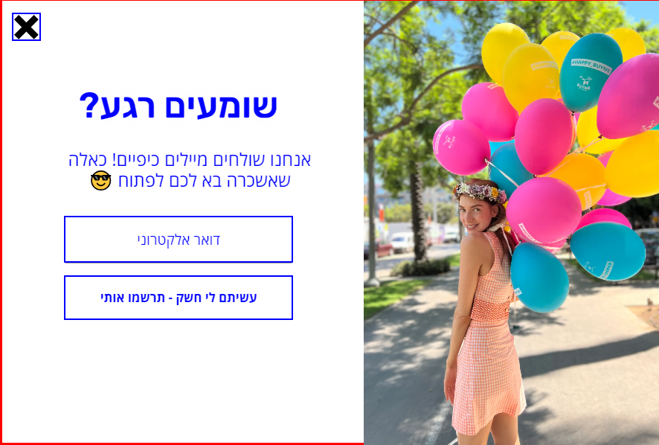
כפתור אישור דואר פרסומי בפופאפ הרשמה למועדון לקוחות | אין כפתור אישור דואר פרסומי בפופאפ | 1. הכנס לאתר BUYME 2. המתן מספר שניות להופעת פופאפ הרשמה 3. לחץ על כפתור "עשיתם לי חשק - תרשמו אותי" 4. מופיעה הערה "ולאשר קבלת דואר פרסומי" | כפתור נוסף לאישור הרשמה למועדון | אין כפתור אישור | נמוכה | אביעד
מעבר לתשלם בהזנת מייל שגוי | בעת הזנת מייל שגוי האתר מאפשר להמשיך לשלב התשלום | 1.בחר שליחה במייל 2.הזן מייל שגוי 1@1.טט.טט | נקבל הודעת שגיאה שהמייל לא תקין | האתר עובר לשלב התשלום | בינוני | אוריד
קביעת רקע בהיר בעמוד נגישות בדף "מתי לשלוח את המתנה" לא עובד כצפוי | באלמנט הנגישות באתר, בעת קביעת רקע בהיר בדף של "מתי לשלוח את המתנה", רק חלק מהטקסט מקבל את הפקודה. |  | כל רקעי טקטס אמורים להיות בהירים | שדה "שעה" נשאר ללא שינוי | בינוני | לוקרסיה
טקסט לא גדל בנגישות | באלמנט הנגישות באתר, בעת שינוי גודל טקסט, אין שינוי. התקלה מתרחשת רק בדפדפן CHROME | 1. היכנס לאתר BUYME דרך דפדפן CHROME 2. לחץ על כפתור הנגישות בצד שמאל למטה 3. שנה גודל טקסט | גודל הטקסט משתנה בהתאם לפקודה | אין שינוי | נמוכה | עופר
טקסט לא גדל בנגישות - כפתור התחבר / הירשם | במסך הכניסה / הרשמה לא ניתן לבצע בשינוי טקסט - דפדפן כרום | 1.לחץ על כניסה /הרשמה11 2. לחץ על כפתור הנגישות 3. הקטן את הטקסט 4. הגדל את הטקסט |  | אין שינוי בטקסט | גבוה | מאור
אי שינוי בצבע הטקסט כאשר המצב כהה | צבע הטקסט לא משתנה, כאשר אנחנו נמצאים על מצב כהה בנגישות | 1 לחץ על כפתור הנגישות 2 לחץ על רקע כהה 3 לחץ על צבע הטקסט 4 לחץ על צבע כתום | שינוי צבע הטקסט לצבע כתום | אין שינוי | בינוני | תומר

